상품제안서
송월 항균무지타올 150g | 상품코드: S08794

 |  |  |  |  |  |  | 02-713-8555 | www.synergygift.co.kr
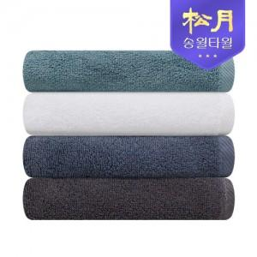

【상세/제작정보】 | 항균력 99.9% 30수 150g 가정용 타월

【인쇄/포장옵션】 | 실크, 자수 / 포장지포장

【공급단가】 | 수량 | 100~ | 300~ | 500~ | 1,000~ | 3,000~
*VAT별도 | 화이트 | 3,840원 | 3,780원 | 3,700원 | 3,550원 | 3,400원
 | 터키스 | 3,840원 | 3,780원 | 3,700원 | 3,550원 | 3,400원
 | 딥블루 | 3,840원 | 3,780원 | 3,700원 | 3,550원 | 3,400원
 | 그레이 | 3,840원 | 3,780원 | 3,700원 | 3,550원 | 3,400원

【상품 URL】 | https://www.synergygift.co.kr:443/src/goods_detail.php?gdno=15996

